通帳写し例
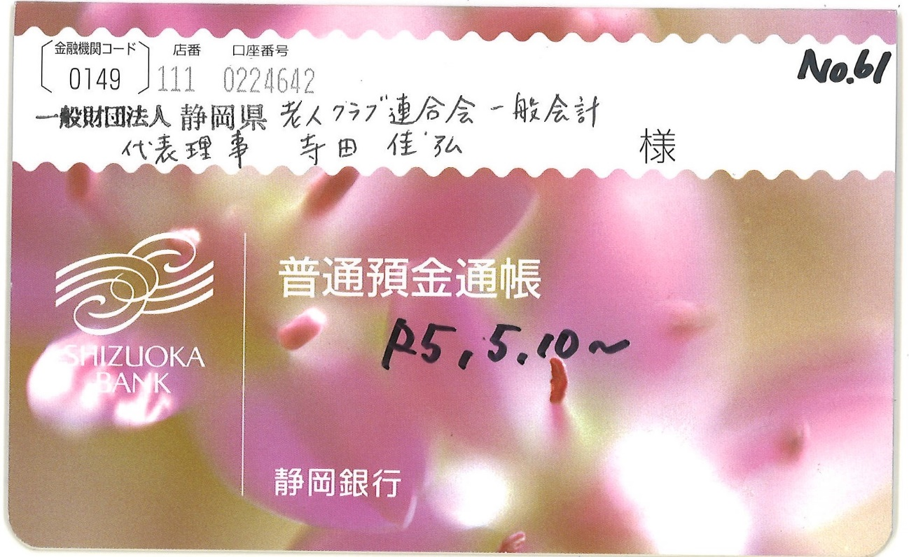
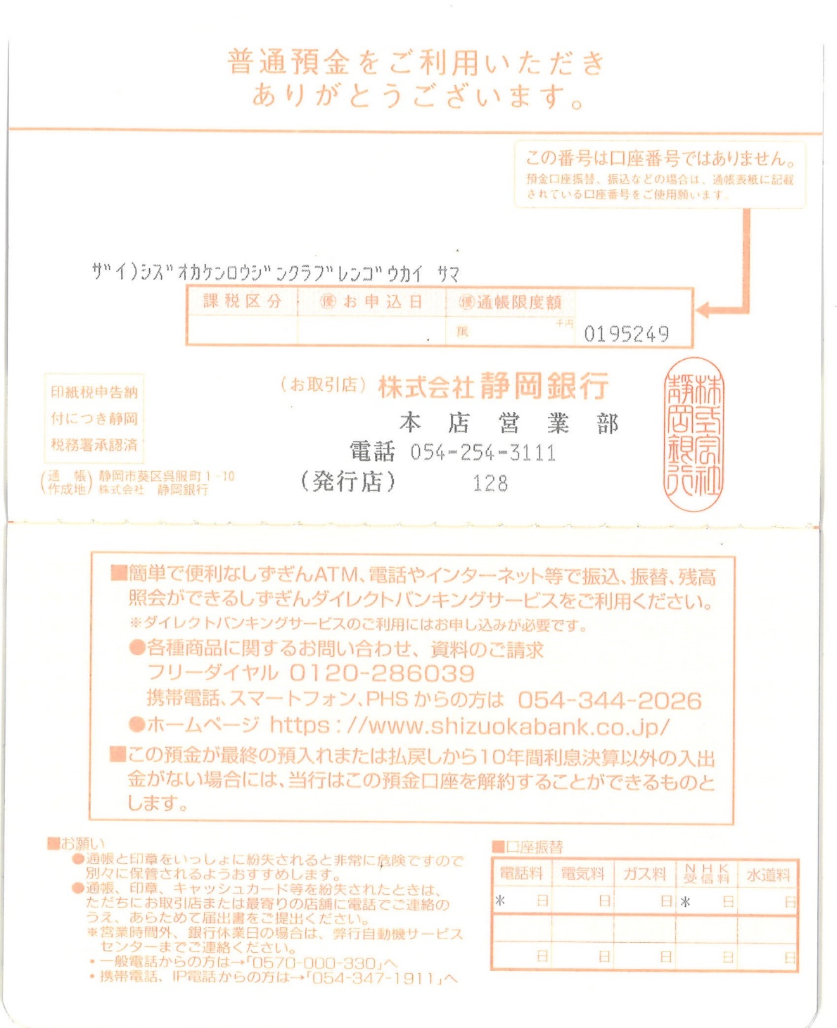
通帳写し例 | Ａ４ １枚におさまるようにしてください

